Прайс общий
ООО "МЕГАТЕК" |  |  | Серия "Спейс". Мебель для персонала.

 |  |  | Действует с 15 октября 2021 года

www.mebel-nm.ru
 |  |  | Цвета исполнения серии мебели :
Телефоны: 8 (48762) 6-05-99
8-910-945-55-34 |  |  | Дуб Шамони темный
 |  |  | Дуб Телемарк
E-mail: alex@mebel-nm.ru

Изображение | Артикул | Габаритный размер ш*г*в | Описание | Цена розничная
Столы руководителя и письменные столы
Столешницы и опоры столов изготовлены из ЛДСП толщиной 22мм, облицованы противоударной кромкой ПВХ 2 мм. Соединительный щит - ЛДСП толщиной 18 мм, облицован кромкой ПВХ 0,4 мм.
Столы руководителя
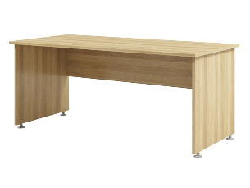 | S-17 | 1700*800*730 | Стол руководителя без заглушек кабель-канала | 6,579
Письменные столы |  |  |  |  | -
 | S-16 | 1600*670*730 | Стол письменный без заглушек кабель-канала | 5,490
 | S-14 | 1400*670*730 |  | 5,206
 | S-12 | 1200*670*730 |  | 4,935
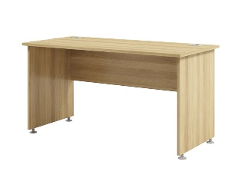 | S-26 | 1600*670*730 | Стол письменный с двумя заглушками кабель-канала | 6,555
 | S-24 | 1400*670*730 |  | 6,274
 | S-22 | 1200*670*730 |  | 6,000
 | S-20 | 1000*670*730 |  | 5,585
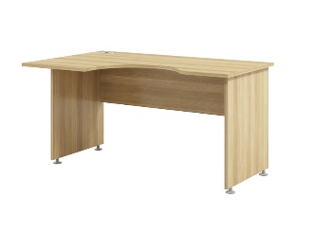 | S-46л/п | 1600/520*900/670*730 | Стол письменный с заглушкой кабель-канала. Устанавливается отдельно или с тумбами S-222, S-223, S-224. | 7,708
 | S-44л/п | 1400/520*900/670*730 |  | 7,331
Экраны настольные из ЛДСП
ЛДСП 12мм, кромка 2мм на фронтальных экранах, кромка 1 мм на боковых экранах.
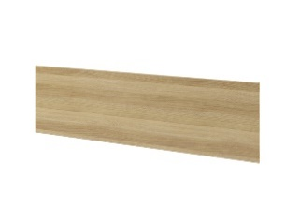 | S-054 | 1520*12*372 | Экран фронтальный. Крепление приобретается дополнительно. Цвета - Дуб Шамони, Дуб Телемарк. | 1,477
 | S-053 | 1320*12*372 |  | 1,322
 | S-052 | 1120*12*372 |  | 1,176
 | S-051 | 1274*12*292 | Экран боковой. Крепление приобретается дополнительно. Цвета - Дуб Шамони, Дуб Телемарк. | 1,642
 | S-050 | 590*12*292 |  | 1,003
Крепления для экранов
 | 50092 | 54х28х10 | Комплект креплений для экранов (2 шт.) | 682
 | 50095 |  | Комплект из 2-х полкодержателей - "туканов" для крепления настольных экранов | 1,292
Столы переговоров, журнальные |  |  |  |  | -
Столешницы, опоры переговорного стола изготовлены из ЛДСП толщиной 22мм, облицованы противоударной кромкой ПВХ 2 мм. Остальные элементы - ЛДСП толщиной 18 мм, облицованы кромкой ПВХ 0,4 мм. |  |  |  |  | -
 | S-101 | 890*890*750 | Стол переговоров. В комплекте с опорой металлической Pedralli | 11,594
 | S-102 | 890*890*730 | Стол переговоров. В комплекте с опорами металлическими 50096. | 7,792
 | S-103 | 1700*800*730 | Стол для переговоров, опоры ЛДСП. | 6,579
 | S-310 | 670*590*500 | Стол журнальный приставной. | 4,067
Приставные столы, столешницы
ЛДСП толщиной 22мм, противоударная кромка ПВХ 2 мм.
 | S-892 | 1340*670*730 | Брифинг устанавливается ко всем письменным столам. | 3,962
 | S-890 | 670*670*730 | Брифинг устанавливается ко всем письменным столам. | 3,314
 | S-80 | 670*670*22 | Столешница угловая к столам глубиной 670 мм. Опора 50096 приобретается дополнительно. | 1,900
 | S-81 | 670*500*22 | Столешница к столам глубиной 670мм. Опора 50096 приобретается дополнительно. | 1,735
 | S-82 | 1340*600*22 | Столешница к двум столам глубиной 670мм без установки экрана. Опоры 50096 приобретаются дополнительно. | 3,123
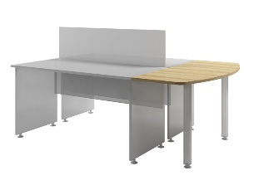 | S-83 | 1354*600*22 | Столешница к двум столам глубиной 670мм с установкой фронтального экрана. Опоры 50096 приобретаются дополнительно. Не подходит при установке экрана на туканы 50095. | 3,134
Тумбы
Крышка и низ тумб изготовлены из ЛДСП толщиной 22мм. Торцы на приставных тумбах и лицевые торцы на подканых тумбах облицованы противоударной кромкой ПВХ 2 мм. Остальные элементы изготовлены из ЛДСП толщиной 18 мм и облицованы кромкой ПВХ 0,4 мм. Бока ящиков толщиной 12мм. Дно ящиков - ХДФ серый. Направляющие фирмы Hafele.
 | S-90 | 420*500*595 | Тумба подкатная без замка. | 6,579
 | S-91 | 420*500*595 | Тумба подкатная с замком на первый ящик. | 6,752
 | S-222 | 424*520*730 | Тумба приставная с замком на первый ящик к письменным столам. | 8,698
 | S-223 | 670*520*730 |  | 8,861
 | S-224 | 670*520*730 |  | 9,020
 | S-242 | 424*520*730 | Тумба приставная с замком на первый ящик к письменным столам. Ниша под сумку или папки "Корона" | 7,124
 | S-243 | 670*520*730 |  | 7,287
 | S-244 | 670*520*730 |  | 7,446
Тумбы под аппаратуру
Крышка и низ изготовлены из ЛДСП толщиной 22мм, облицованы противоударной кромкой ПВХ 2мм. Горизонталь и задняя стенка - ЛДСП толщиной 12мм, остальные элементы - ЛДСП толщиной 18мм и облицованы кромкой ПВХ 0,4мм.
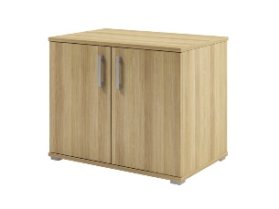 | S-281 | 900*590*730 | Тумба под аппаратуру. Задняя стенка ЛДСП. Двери ЛДСП. | 8,283
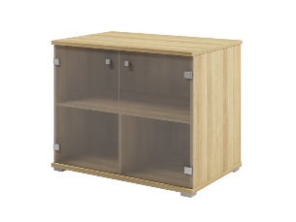 | S-282 | 900*590*730 | Тумба под аппаратуру. Задняя стенка ЛДСП. Двери стекло матовое. | 8,520
Приставные шкафы к столам без экранов
Низ и крышки тумбы и надставки изготовлены из ЛДСП толщиной 22мм, облицованы противоударной кромкой ПВХ 2мм. Горизонтали, полки и задняя стенка - ЛДСП толщиной 12мм, остальные элементы - ЛДСП толщиной 18мм и облицованы кромкой ПВХ 0,4мм.
 | S-681 | 1340*350*730 | Шкаф приставной к двум столам. Двери ЛДСП. Задняя стенка ЛДСП. | 9,636
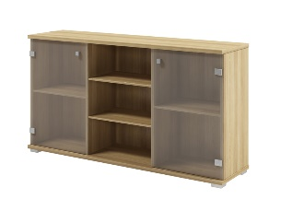 | S-682 | 1340*350*730 | Шкаф приставной к двум столам. Двери стекло матовое белое. Задняя стенка ЛДСП. | 9,873
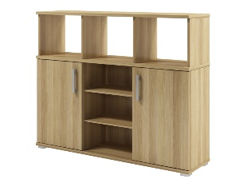 | S-685 | 1340*350*1080 | Шкаф приставной к двум столам. Задняя стенка ЛДСП. Двери ЛДСП. Ниша без задней стенки. | 11,488
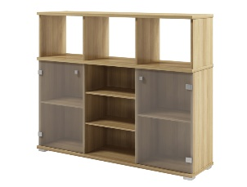 | S-686 | 1340*350*1080 | Шкаф приставной к двум столам. Задняя стенка ЛДСП. Двери стекло матовое белое. Ниша без задней стенки. | 11,725
 | S-691 | 900*350*730 | Шкаф приставной к столу. Двери ЛДСП. Задняя стенка ЛДСП. | 7,800
 | S-692 | 900*350*730 | Шкаф приставной к столу. Двери стекло матовое белое. Задняя стенка ЛДСП. | 8,037
 | S-695 | 900*350*1080 | Шкаф приставной к столу. Задняя стенка ЛДСП. Двери ЛДСП. Ниша без задней стенки. | 8,876
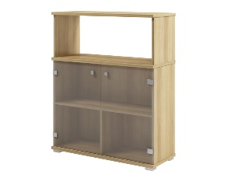 | S-696 | 900*350*1080 | Шкаф приставной к столу. Задняя стенка ЛДСП. Двери стекло матовое белое. Ниша без задней стенки. | 9,114
 | S-689 | 1340*350*730 | Шкаф приставной к двум столам открытый. Задняя стенка ЛДСП. | 7,084
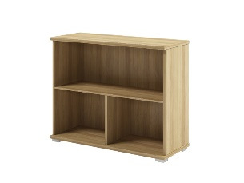 | S-699 | 900*350*730 | Шкаф приставной к столу открытый. Задняя стенка ЛДСП. | 5,248
Приставные шкафы к столам с экранами
Низ и крышки тумбы изготавлены из ЛДСП толщиной 22мм, облицованы противоударной кромкой ПВХ 2мм. Горизонтали, полки и задняя стенка - ЛДСП толщиной 12мм, остальные элементы - ЛДСП толщиной 18мм и облицованы кромкой ПВХ 0,4мм. Устанавливаются к письменным столам с фронтальным экраном, только для комплектов креплений экранов 50092.
 | S-687 | 1354*350*730 | Шкаф приставной к двум столам. Двери ЛДСП. Задняя стенка ЛДСП. Устанавливаются к письменным столам с фронтальным экраном, только для комплектов креплений экранов 50092. | 9,656
 | S-688 | 1354*350*730 | Шкаф приставной к столу. Двери стекло матовое белое. Задняя стенка ЛДСП. Устанавливаются к письменным столам с фронтальным экраном, только для комплектов креплений экранов 50092. | 9,893
 | S-690 | 1354*350*730 | Шкаф приставной к двум столам открытый. Задняя стенка ЛДСП. Устанавливаются к письменным столам с фронтальным экраном, только для комплектов креплений экранов 50092. | 7,104
Стеллажи
Крышки и низ изготовлены из ЛДСП толщиной 22мм, по лицевой стороне облицованы противоударной кромкой ПВХ 2мм, по остальным - кромкой 0,4мм. Остальные элементы изготовлены из ЛДСП толщиной 18мм и облицованы кромкой ПВХ 0,4мм. Задняя стенка - ХДФ серый.
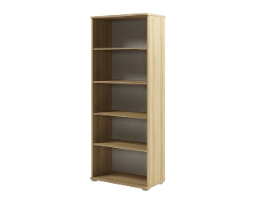 | S-67 | 800*430*2000 | Стеллаж высокий широкий | 7,593
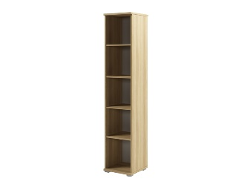 | S-55 | 400*430*2000 | Стеллаж высокий узкий | 6,019
 | S-65 | 800*430*840 | Стеллаж низкий широкий | 4,037
Шкафы для одежды
Крышки и низ изготовлены из ЛДСП толщиной 22мм, по лицевой стороне облицованы противоударной кромкой ПВХ 2 мм, по остальным - кромкой 0,4мм. Остальные элементы изготовлены из ЛДСП толщиной 18мм и облицованы кромкой ПВХ 0,4мм. Задняя стенка - ХДФ серый.
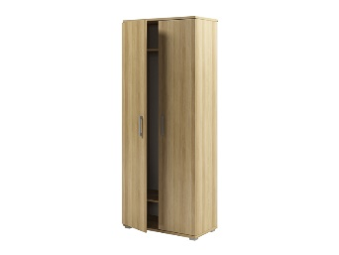 | S-721 | 800*430*2000 | Шкаф для одежды. Вешалка-штанга поперечная. В верхней и нижней части шкафа установлены полки. | 10,519
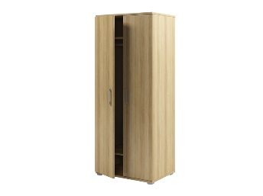 | S-731 | 800*590*2000 | Шкаф для одежды. Вешалка-штанга продольная. В верхней и нижней части шкафа установлены полки. | 11,478
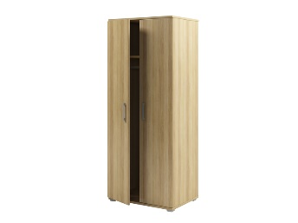 | S-741 | 800*590*2000 | Шкаф для одежды. В правой части полки, в левой вешалка-штанга продольная. | 12,321
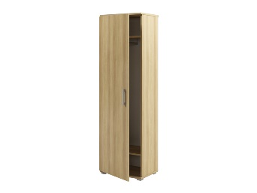 | S-621 | 600*430*2000 | Шкаф для одежды. Вешалка-штанга поперечная. В верхней и нижней части шкафа установлены полки. Собирается на правую и левую стороны. | 8,619
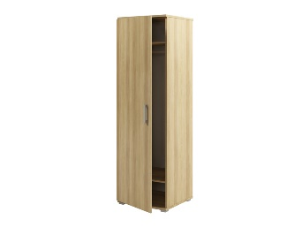 | S-631 | 600*590*2000 | Шкаф для одежды. Вешалка-штанга продольная. В верхней и нижней части шкафа установлены полки. Собирается на правую и левую стороны. | 9,010
Антресоли
Крышки изготовлены из ЛДСП толщиной 22мм, по лицевой стороне облицованы противоударной кромкой ПВХ 2мм, по остальным - кромкой 0,4мм. Остальные элементы изготовлены из ЛДСП толщиной 18мм и облицованы кромкой ПВХ 0,4мм. Задняя стенка - ХДФ серый.
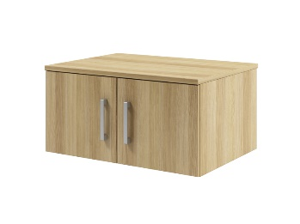 | S-761 | 800*590*400 | Антресоль. Устанавливается на шкаф широкий глубиной 590мм. | 4,428
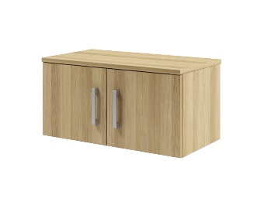 | S-762 | 800*430*400 | Антресоль. Устанавливается на шкаф широкий глубиной 430мм. | 3,898
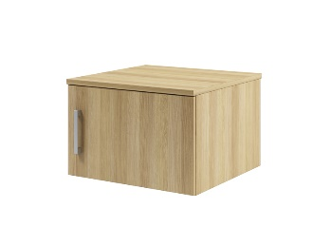 | S-661 | 600*590*400 | Антресоль. Устанавливается на шкаф узкий глубиной 590мм. | 3,527
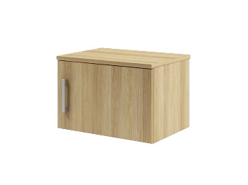 | S-662 | 600*430*400 | Антресоль. Устанавливается на шкаф узкий глубиной 430мм. | 3,052
Шкафы закрытые
Крышки и низ изготовлены из ЛДСП толщиной 22мм, по лицевой стороне облицованы противоударной кромкой ПВХ 2 мм, по остальным - кромкой 0,4мм. Остальные элементы изготовлены из ЛДСП толщиной 18 мм и облицованы кромкой ПВХ 0,4 мм. Задняя стенка - ХДФ серый.
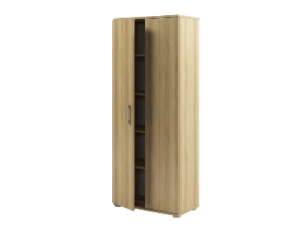 | S-671 | 800*430*2000 | Шкаф закрытый. Состав: S-67+S-030 | 11,444
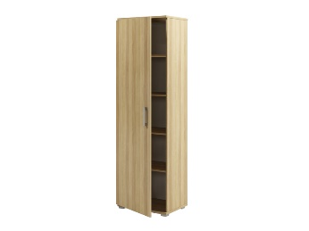 | S-561 | 600*430*2000 | Шкаф закрытый с полками. Собирается на правую и левую стороны. | 9,349
 | S-651 | 800*430*840 | Шкаф закрытый. Состав: S-65+S-010 | 6,431
Шкафы полуоткрытые
Крышки и низ изготовлены из ЛДСП толщиной 22мм, по лицевой стороне облицованы противоударной кромкой ПВХ 2мм, по остальным - кромкой 0,4мм. Остальные элементы изготовлены из ЛДСП толщиной 18мм и облицованы кромкой ПВХ 0,4мм. Задняя стенка - ХДФ серый.
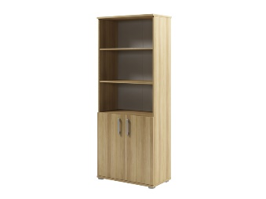 | S-672 | 800*430*2000 | Шкаф полуоткрытый. Состав: S-67+S-010 | 9,987
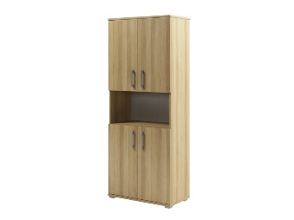 | S-673 | 800*430*2000 | Шкаф полуоткрытый. Состав: S-67+S-010+S-010 | 12,381
Шкафы со стеклом
Крышки и низ изготовлены из ЛДСП толщиной 22мм, по лицевой стороне облицованы противоударной кромкой ПВХ 2мм, по остальным - кромкой 0,4мм. Остальные элементы изготовлены из ЛДСП толщиной 18мм и облицованы кромкой ПВХ 0,4 мм. Задняя стенка - ХДФ серый.
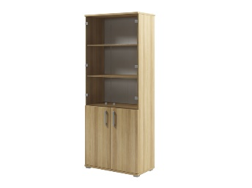 | S-674 | 800*430*2000 | Шкаф со стеклом. Состав: S-67+S-010+S-021. Стекло прозрачное. | 14,244
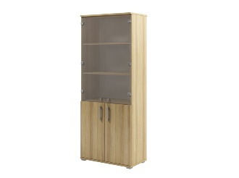 | S-675 | 800*430*2000 | Шкаф со стеклом. Состав: S-67+S-010+S-022. Стекло матовое белое. | 14,301
 | S-677 | 800*430*2000 | Шкаф со стеклом. Состав: S-67+S-010+S-012. Стекло матовое белое. | 12,811
 | S-641 | 800*430*1604 | Шкаф со стеклом. Стекло матовое белое. | 13,037
 | S-652 | 800*430*840 | Шкаф со стеклом. Состав: S-65+S-012. Стекло матовое белое. | 6,861
Шкафы со стеклом в профиле МДФ (цвет алюминиевый металлик)
Крышки и низ изготовлены из ЛДСП толщиной 22мм, по лицевой стороне облицованы противоударной кромкой ПВХ 2мм, по остальным - кромкой 0,4мм. Остальные элементы изготовлены из ЛДСП толщиной 18мм и облицованы кромкой ПВХ 0,4мм. Задняя стенка - ХДФ серый. Стеклянные двери в профиле МДФ: стекло матовое белое, профиль МДФ - цвет алюминиевый металлик.
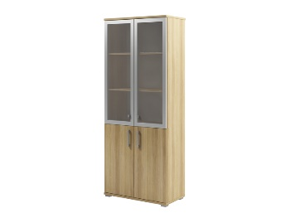 | S-676 | 800*430*2000 | Шкаф со стеклом в профиле МДФ. Состав: S-67+S-010+S-023. Стекло матовое белое. | 16,980
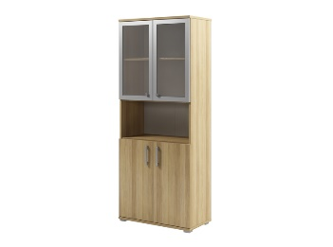 | S-678 | 800*430*2000 | Шкаф со стеклом в профиле МДФ. Состав: S-67+S-010+S-013. Стекло матовое белое. | 15,729
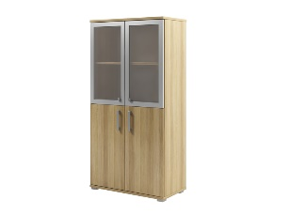 | S-642 | 800*430*1604 | Шкаф со стеклом в профиле МДФ. Стекло матовое белое. | 15,955
 | S-653 | 800*430*840 | Шкаф со стеклом в профиле МДФ. Состав: S-65+S-013. Стекло матовое белое. | 9,780
Двери
ЛДСП толщиной 18мм, кромка ПВХ 0,4мм. Стекло прозрачное, матовое, матовое в профиле МДФ (цвет алюминиевый металлик).
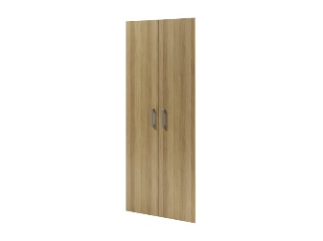 | S-030 | 790*18*1918 | Двери высокие, ЛДСП. | 3,851
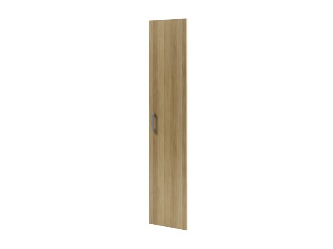 | S-031 | 395*18*1918 | Дверь высокая, ЛДСП. | 2,440
 | S-010 | 790*18*766 | Двери низкие, ЛДСП. | 2,394
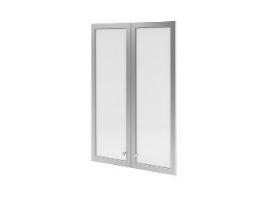 | S-023 | 790*22*1150 | Двери средние, стекло матовое белое в профиле МДФ (цвет алюминиевый металлик). | 6,994
 | S-013 | 790*22*766 | Двери низкие, стекло матовое белое в профиле МДФ (цвет алюминиевый металлик). | 5,742
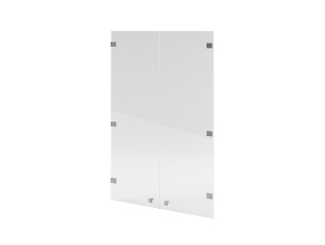 | S-021 | 790*5*1150 | Двери средние, стекло прозрачное. | 4,257
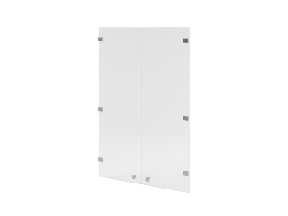 | S-022 | 790*4*1150 | Двери средние, стекло матовое белое. | 4,314
 | S-012 | 790*4*766 | Двери низкие, стекло матовое белое. | 2,824
Полки, подставки
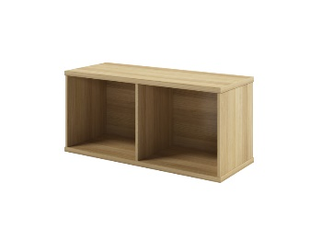 | S-046 | 800*320*370 | Навесная полка. Горизонтали - ЛДСП 22мм, облицованы кромкой ПВХ 2мм. Бока и перегородка - ЛДСП 12мм, облицованы кромкой ПВХ 0,4мм. Задняя стенка - ЛДСП 18мм. В комплекте механизм крепления с регулировкой высоты. | 4,188
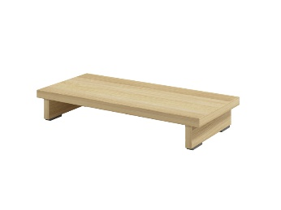 | S-025 | 230*500*82 | Подставка под системный блок. Горизонталь - ЛДСП 22мм, кромка 2мм. Опоры - ЛДСП 18мм, кромка ПВХ 0,4мм. | 1,376
Аксессуары
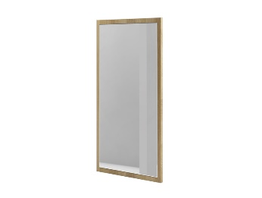 | S-449 | 440*900*22 | Зеркало. Возможно навешивание как вертикальное, так и горизонтальное. ЛДСП 18мм, кромка ПВХ 0,4мм/ | 3,902
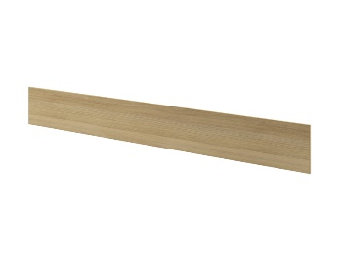 | S-071 | 1340*170*12 | Отбойные доски. ЛДСП 18мм, поклееная с 4-х сторон кромкой ПВХ 0,4 мм. Комплект из 5 шт. | 2,908
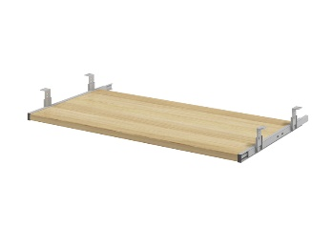 | S-062 | 708*335*18 | Полка под клавиатуру. ЛДСП 18мм, кромка ПВХ 0,4мм | 1,367
 | 50094 | L-900 | Лоток для проводов к столам, крепится под столешницу | 653
 | 50097 |  | BLUMOTION - механизм для мягкого и бесшумного закрывания двери (комплект на 1 дверь) | 462
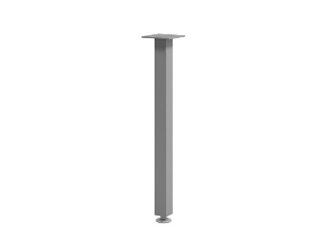 | 50096 | 51*51*704 | Опора. Цвет - "алюминиевый металлик". Квадратное сечение. | 1,137

